关系图
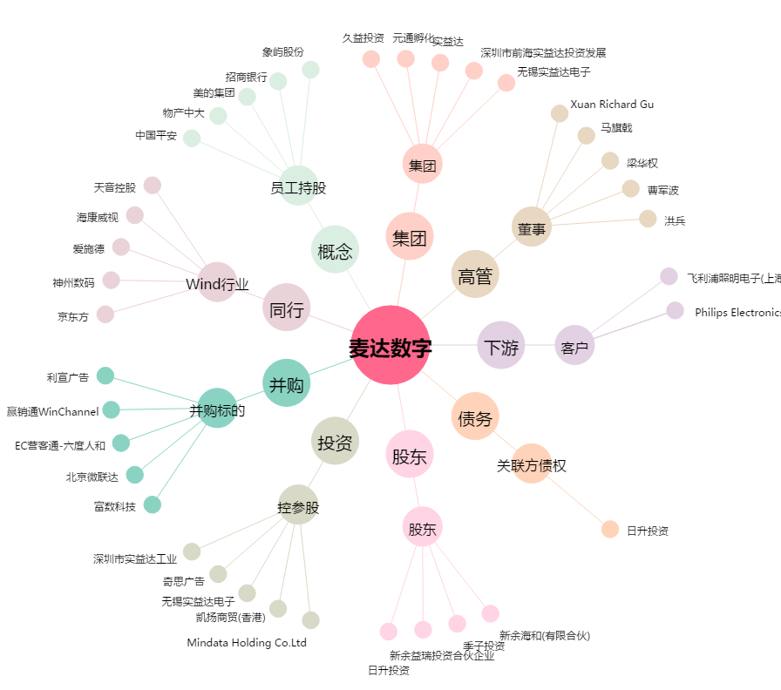
麦达数字[002137.SZ] - 关系概览图

